CHAM CONG
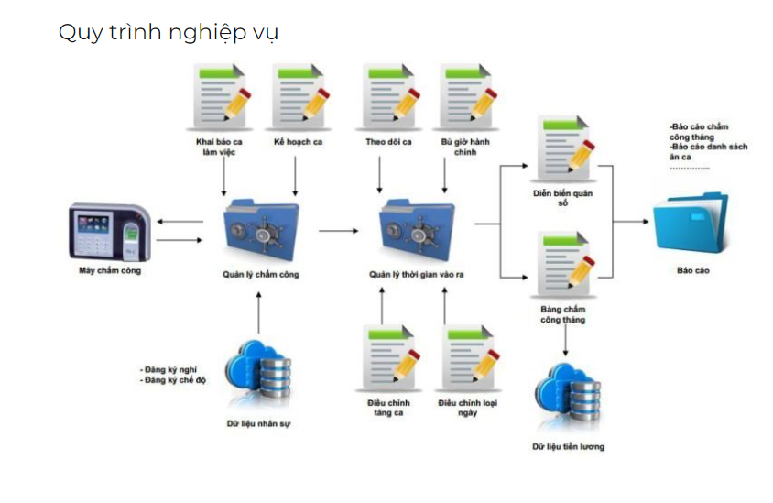
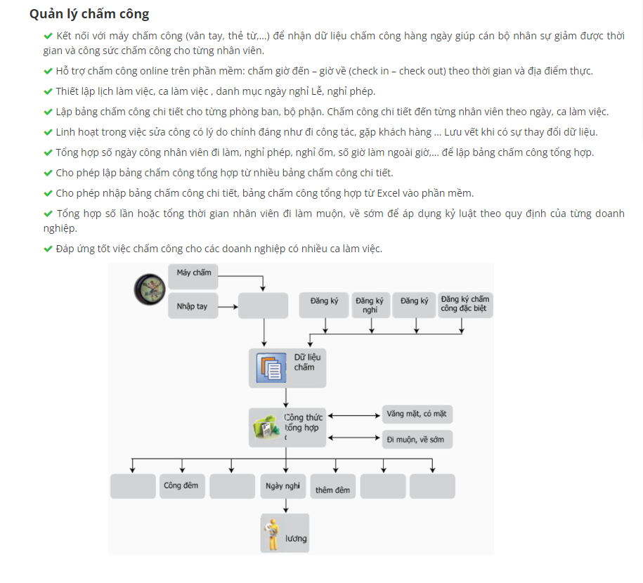
https://www.phanmemchamcong.net/90-san-pham/209-so-do-qui-trinh-cham-cong.html

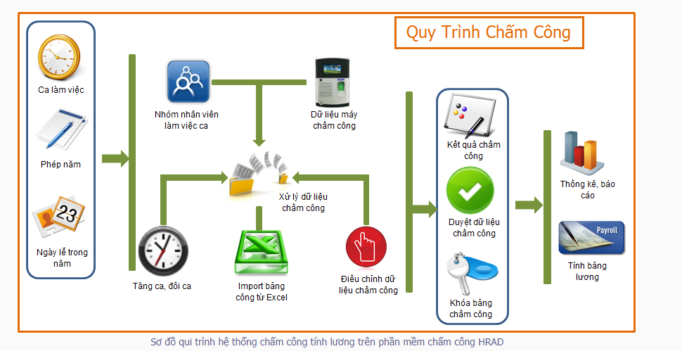

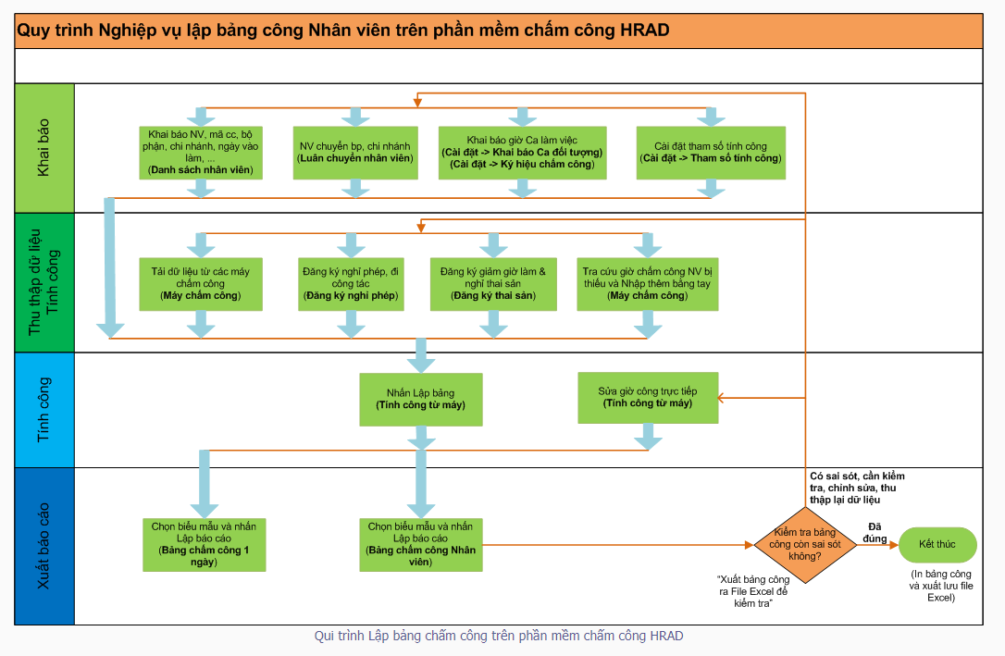

https://fts.com.vn/quan-ly-cham-cong/

Sheet1
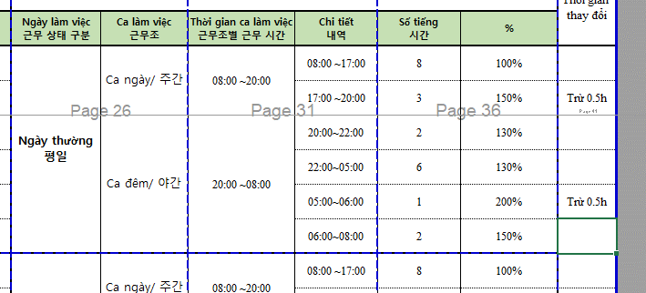

- Setting ca lam viec
 | Phan chia khung gio theo ca

- Setting thoi gian cham di muon, ve som
- Setting he so tang ca theo gio
- Luu du lieu cham cong
- Setting ngay nghi le |  |  |  | select min(sday) AS IN_TIME,max(sday) AS OUT_TIME, max(nUserID) AS UserId,date_
- Setting ky tu cham cong. |  |  |  | from
- Dang ky cham cong dac biet |  |  |  | (
 |  | - nghi phep |  |  | SELECT DATEADD(s, nDateTime,'1970-01-01 00:00:00.000') AS SDAY, nUserID,cast(DATEADD(s, nDateTime,'1970-01-01 00:00:00.000') as date) as date_ FROM TB_EVENT_LOG
 |  | - nghi bu |  |  | WHERE cast (nUserID as varchar) ='2105001' AND
 |  | … |  |  | --DATEADD(s, nDateTime,'1970-01-01 00:00:00.000') >='2021-03-18' AND DATEADD(s, nDateTime,'1970-01-01 00:00:00.000') <='2021-04-19'
 |  | Dieu chinh cham cong |  |  | cast(DATEADD(s, nDateTime,'1970-01-01 00:00:00.000') as date) in
 |  |  | Dieu chinh OT |  | (
 |  |  | Dieu chinh ngay cong |  | SELECT SDAY FROM(
 |  |  | Dieu chinh ho tro |  | SELECT CAST( DATEADD(s, nDateTime,'1970-01-01 00:00:00.000') AS DATE) AS SDAY, nUserID FROM TB_EVENT_LOG
- Dang ky nhan vien lam viec theo ca |  |  |  |  | WHERE cast (nUserID as varchar) ='2105001' --AND
- Dang ky OT |  |  |  |  | --DATEADD(s, nDateTime,'1970-01-01 00:00:00.000') >=@A_CUS_STIME AND DATEADD(s, nDateTime,'1970-01-01 00:00:00.000') <=@A_CUS_FTIME
 |  |  |  |  | ) A
 |  |  |  |  | GROUP BY SDAY
 |  |  |  |  | )
 |  |  |  |  | )B
 |  |  |  |  | group by date_
 |  |  |  |  | ORDER BY date_ DESC

 |  |  |  | select min(sday),max(sday), max(nUserID),date_
 |  |  |  |  | from(
 |  |  |  |  | SELECT DATEADD(s, nDateTime,'1970-01-01 00:00:00.000') AS SDAY, nUserID,cast(DATEADD(s, nDateTime,'1970-01-01 00:00:00.000') as date) as date_ FROM TB_EVENT_LOG
 |  |  |  |  | WHERE cast (nUserID as varchar) ='2107058' AND
 |  |  |  |  | cast(DATEADD(s, nDateTime,'1970-01-01 00:00:00.000') as date) in
 |  |  |  |  | (
 |  |  |  |  | SELECT SDAY FROM(
 |  |  |  |  | SELECT CAST( DATEADD(s, nDateTime,'1970-01-01 00:00:00.000') AS DATE) AS SDAY, nUserID FROM TB_EVENT_LOG
 |  |  |  |  | WHERE cast (nUserID as varchar) ='2107058' AND
 |  |  |  |  | DATEADD(s, nDateTime,'1970-01-01 00:00:00.000') >= cast('2022-03-07' as datetime) AND DATEADD(s, nDateTime,'1970-01-01 00:00:00.000') <=cast('2022-03-10' as datetime)
 |  |  |  |  | ) A
 |  |  |  |  | GROUP BY SDAY
 |  |  |  |  | )
 |  |  |  |  | )B
 |  |  |  |  | group by date_

 |  |  |  |  |  | SELECT DATEADD(s, nDateTime,'1970-01-01 00:00:00.000') AS SDAY, U.sUserID,cast(DATEADD(s, nDateTime,'1970-01-01 00:00:00.000') as date) as date_,[sStartEvent],[sEndEvent] ,DATEADD(s, nDateTime + [nStartTime]*60,'1970-01-01 00:00:00.000') AS | [nStartTime1], DATEADD(s,nDateTime + 60*[nEndTime] ,'1970-01-01 00:00:00.000'),[nStartTime],[nEndTime]
 |  |  |  |  |  | FROM [TB_TA_RESULT] | r inner join [dbo].[TB_USER] u on r.nUserIdn = u.nUserIdn
 |  |  |  |  |  | WHERE cast (U.sUserID as varchar) ='2107058' and cast(DATEADD(s, nDateTime,'1970-01-01 00:00:00.000') as date) = '2022-03-09'

HR_MODULE
- Show danh sách nhân viên

- Thêm mới thông tin nhân viên
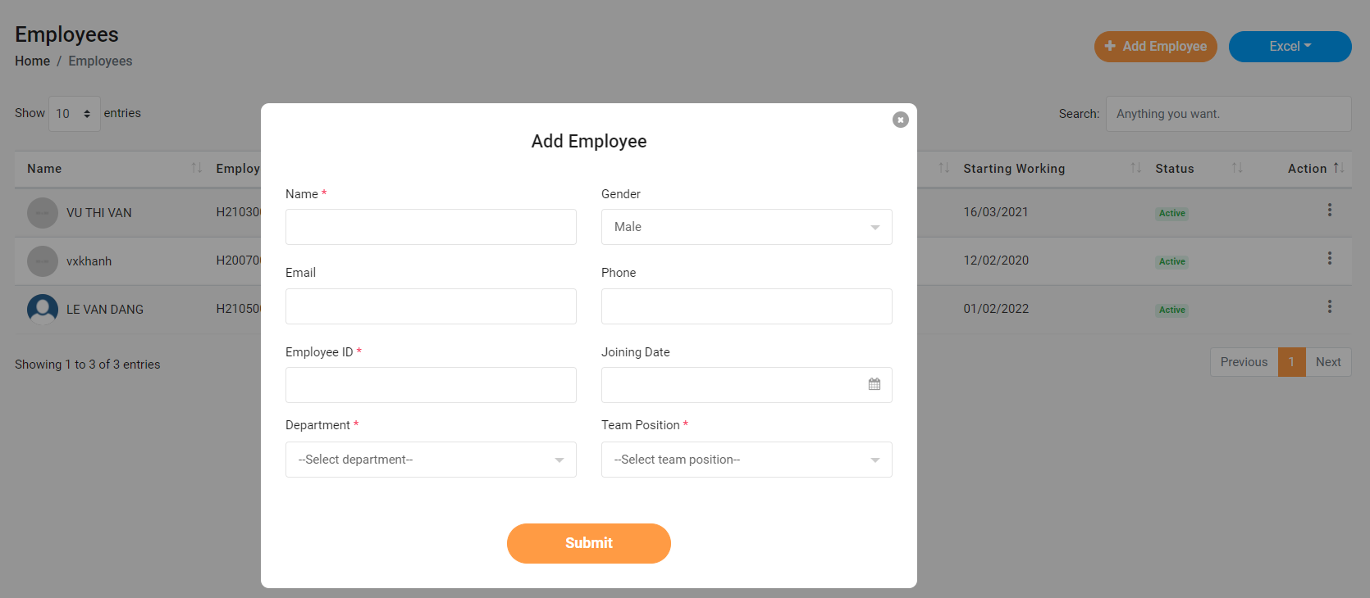

- Chỉnh sửa thông tin nhân viên
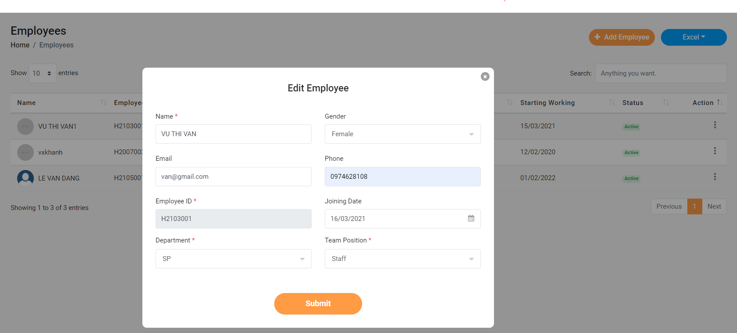

- Xóa thông tin nhân viên | * Khi xóa thông tin nhân viên thì dữ liệu từ các table có con của table nhan vien đều bị xóa đi

- update thông tin profile cơ bản
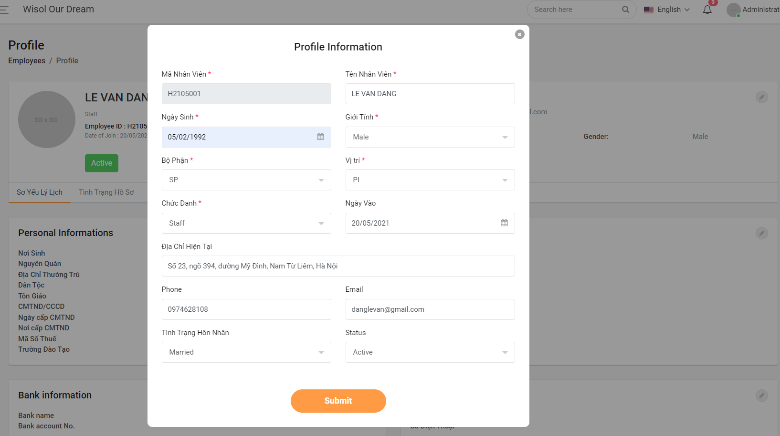

- update thông tin sơ yếu lý lịch
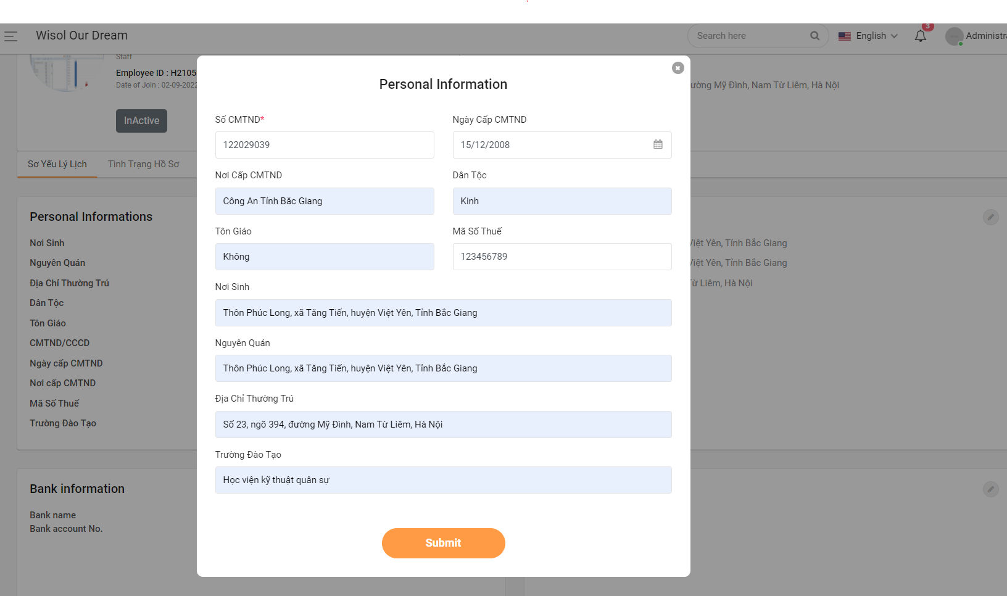

- update bank info
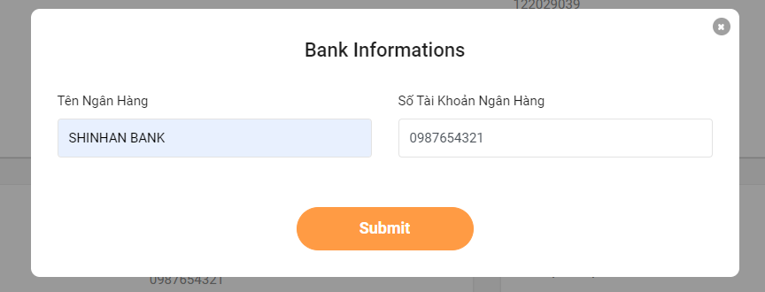

- update liên lạc người thân
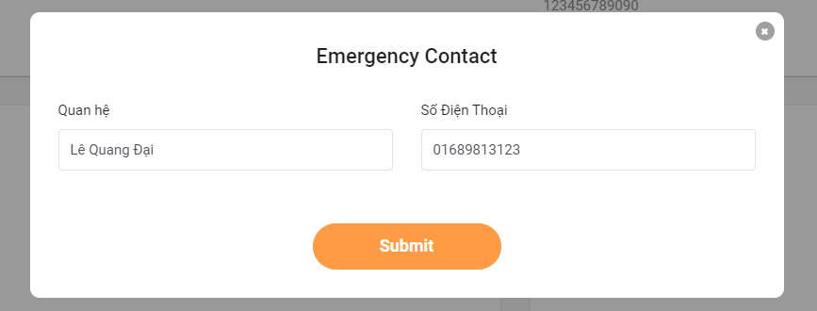

- update ngày tham gia bảo hiểm xh
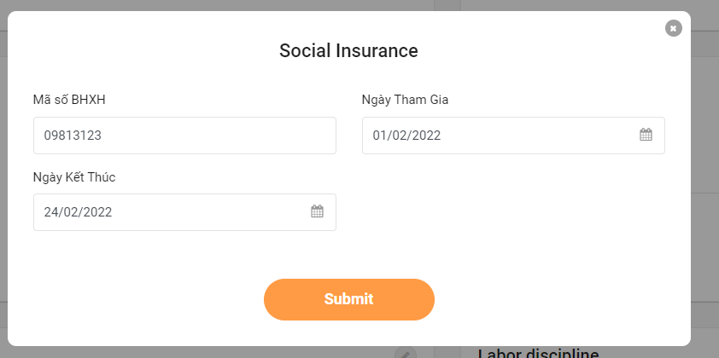
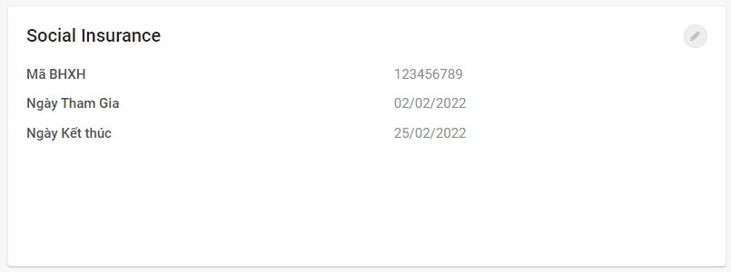

- Update phép năm
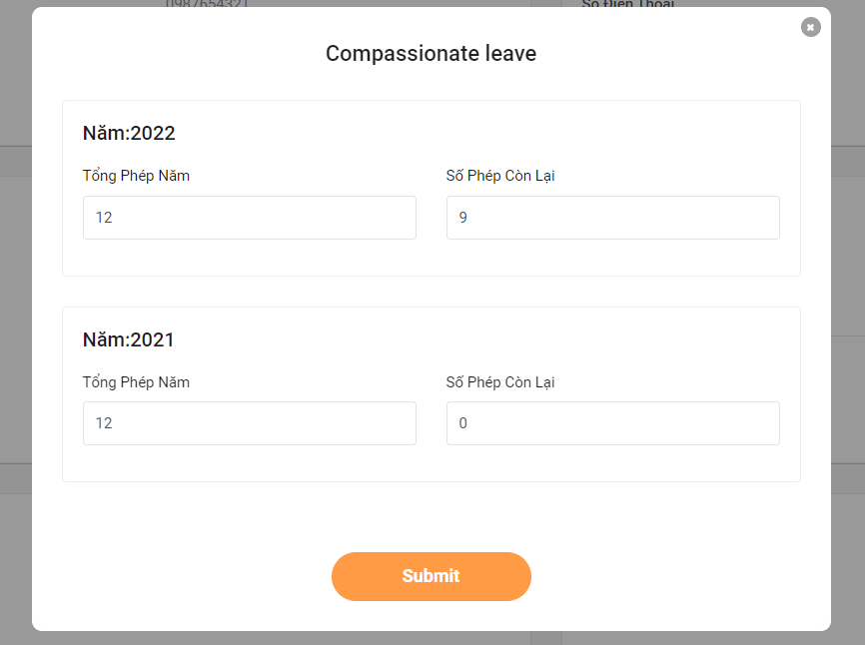

- Update thông tin nghi việc
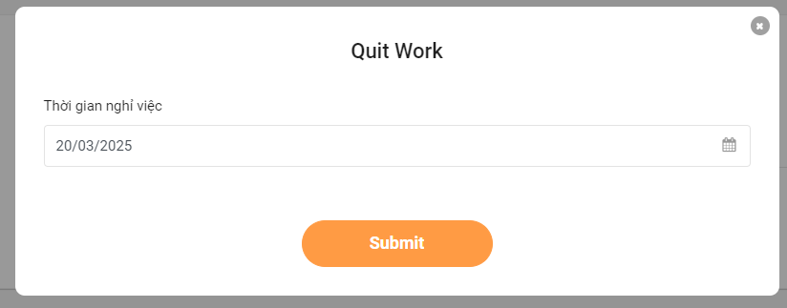

-Update kỷ luật LD
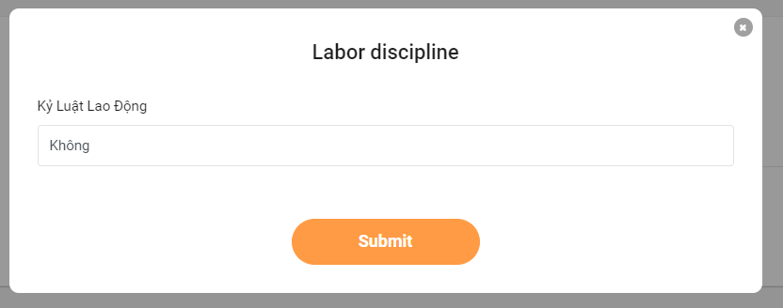

- Update tình trạng hồ sơ


- Update quá trình làm việc
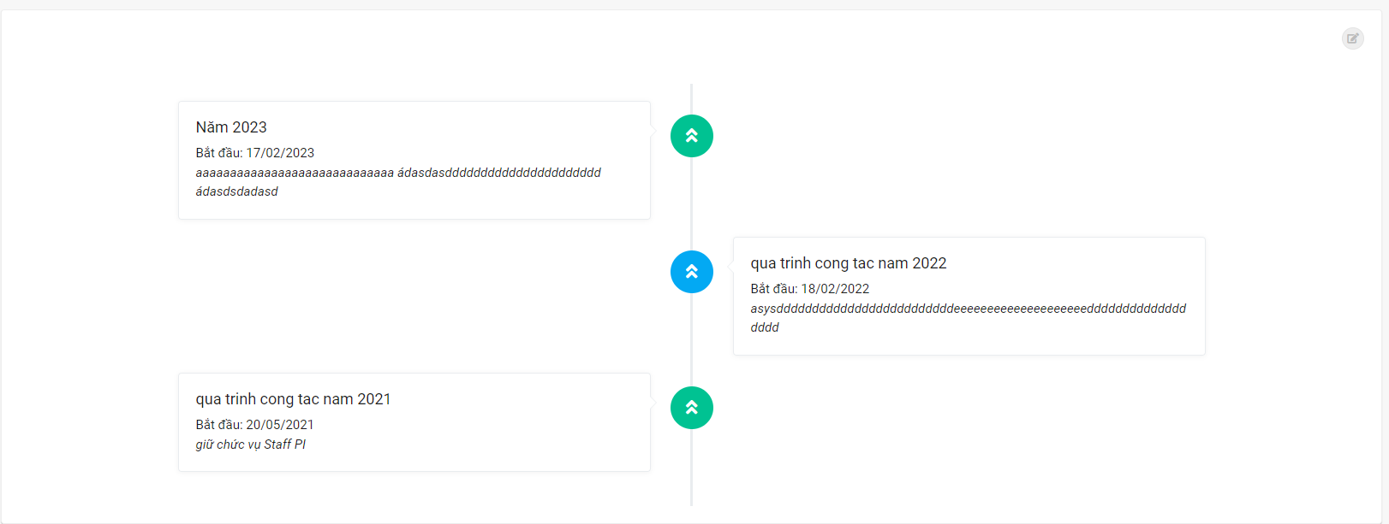
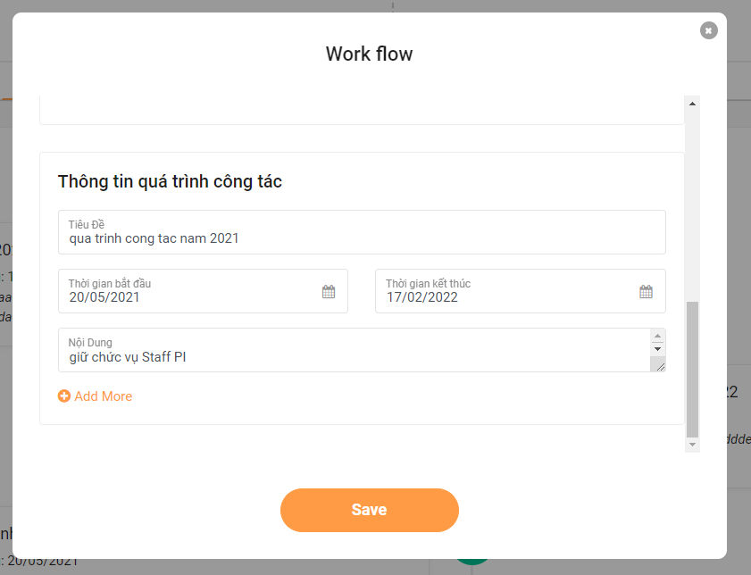

- Update thông tin chi trả BH
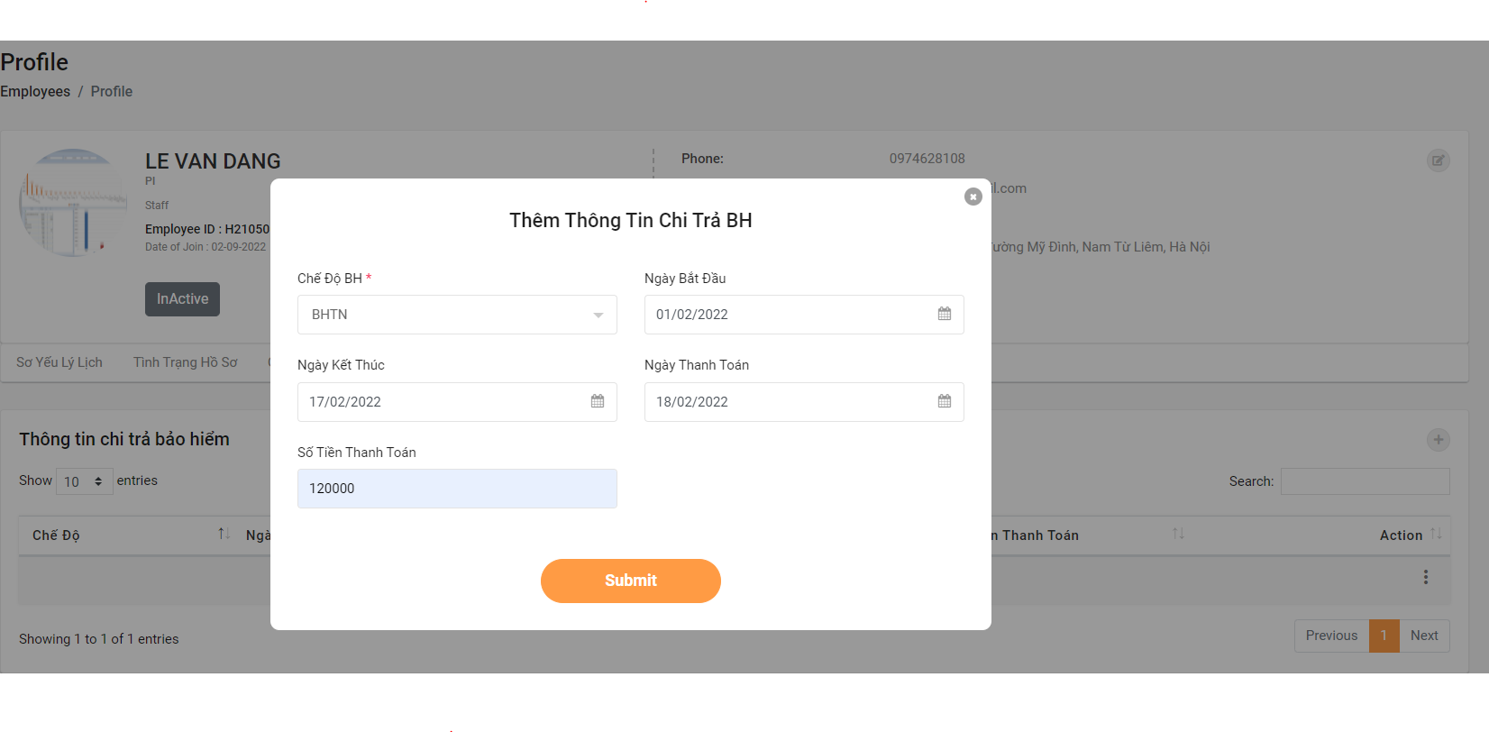

- Update thông tin hợp đồng
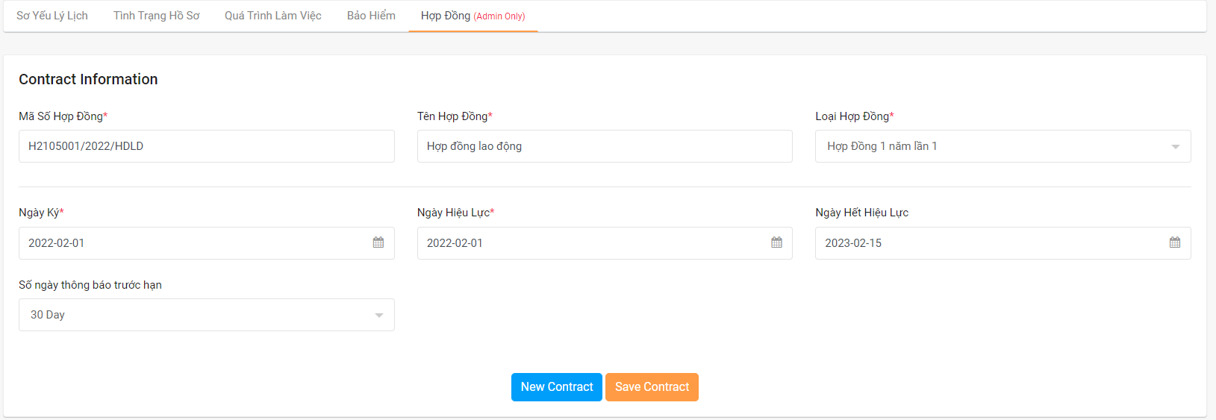

- Import excel thông tin nhân viên, hợp đồng, quá trình làm việc
- Nhắc nhở khi hết hạn hợp đồng

Đăng Ky Ca Lam Viec
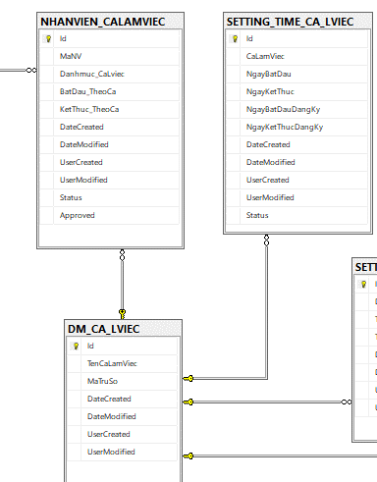
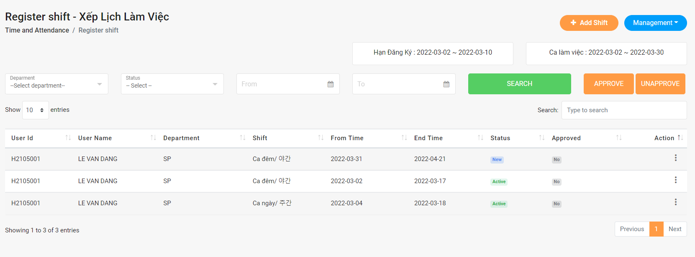

Đăng ký lịch làm việc cho nhân viên:
 | + Ca sáng, ca đêm | + Hết hạn đăng ký sẽ không được đăng ký.
Nhân sự approve các đăng ký từ bộ phận lên
Khi hết hạn đăng ký thì bộ phận không có quyền đăng ký ca làm việc nữa.
Có thể đổi ca cho nhân viên bằng chỉnh sửa ca làm việc.
Account thuộc bộ phận nào thì chỉ nhìn được dữ liệu từ bộ phận đó.Nhân sự nhìn được toàn bộ.

DANG KY OT


Nhân viên bộ phận đăng ký OT
-Leader approve1 -> Korea approve2 -> HR approve3
- Bộ phận nào approve bộ phận đó, HR,Admin được nhìn toàn bộ.

